【応募様式２】実施計画書
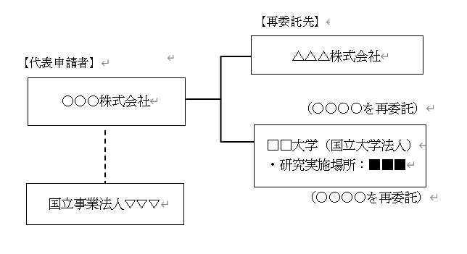
【応募様式２】実施計画書 |  |  |  | 【応募様式２】実施計画書の記入方法

令和７年度補正 情報処理・サービス・製造産業振興研究開発等事業費補助金 |  |  |  | ※黄色セルはすべて記載してください。
（デジタルライフライン整備加速事業のうち、ドローン航路整備事業) |  |  |  | ※行の高さ等は適宜調整してください。
に対する実施計画書

 | 令和８年 | 月 | 日 | ・文書作成日、法人名、間接補助事業の名称は【応募様式１】より自動反映されます。

 | 法人名：

間接補助事業の名称

応募方式： |  |  |  | ・応募方式をプルダウンより選択してください。（公募要領P3参考）

１．事業の内容、目標及び計画
（１）事業の目的
 |  |  |  | ・実施方針、公募要領等の本事業の狙い、要件等を示している文書、及び背景となる経済状況、社会状況を
 |  |  |  | 踏まえたうえで、本提案の目的や意義を具体的かつ簡潔に記載してください。

（２）事業の概要
 |  |  |  | ・「(４)事業の内容」の概要を簡潔に記載してください。

（３）事業の目標
①目標
 |  |  |  | ・本事業で実現したい目標について簡潔に記載してください。（事業期間内の目標）

②目標設定根拠
 |  |  |  | ・客観性のある数値で説明する等により、事業目標の設定根拠を記載してください。

（４）事業の内容
 |  |  |  | ・事業の内容について記載してください。
 |  |  |  | ・「(３)①目標」で定めた取組について、抜け/もれなく具体的に記載してください。
 |  |  |  | ・記載例のように事業の内容を項目立てし、項目毎に実施主体を明記してください。
 |  |  |  | ・再委託先等がある場合は、再委託先等についても明記してください。
 |  |  |  | ・共同申請する場合は、それぞれの役割を明確に記載してください。

 |  |  |  | 【記載例】
 |  |  |  | △△△△△の事業
 |  |  |  | ①△△△△△の調査（〇〇株式会社）
 |  |  |  | 〇〇〇〇〇〇〇〇〇〇〇〇〇〇〇〇〇〇〇〇〇〇〇〇〇〇〇〇〇〇〇〇〇〇〇〇〇〇〇〇〇〇〇〇
 |  |  |  | 〇〇〇〇〇〇〇〇〇〇〇〇〇〇〇〇。

 |  |  |  | ②△△△△△の設計・開発（□□大学）
 |  |  |  | 〇〇〇〇〇〇〇〇〇〇〇〇〇〇〇〇〇〇〇〇〇〇〇〇〇〇〇〇〇〇〇〇〇〇〇〇〇〇〇〇〇〇〇〇
 |  |  |  | 〇〇〇〇〇〇〇〇〇〇〇〇〇〇〇〇。

（５）実施計画
 |  |  |  | ・実施計画について、具体的に記載してください。
 |  |  |  | ・予定している全体の流れが時系列で分かるようにし、詳細な事業内容等について、「いつ」「どの主体が」
 |  |  |  | 「どのような内容」を実施するのか、適宜図表を使用し具体的に記載してください。

（６）事業内容について同意を得た自治体・事業者 |  |  |  | ・事業の実施内容について、同意を得た自治体名、または事業実施場所に根差した活動を行う事業者名を記載してください。
自治体名／事業者名

３．実施体制
（１）事業実施責任者
法人名 |  |  |  | ・事業実施責任者の法人名、役職、氏名は【応募様式１】より自動反映されます。

役職

氏名

電話 |  |  |  | ・事業実施責任者の電話番号、Emailを記載してください。

Email

（２）事業実施場所
事業実施場所
 |  |  |  | ・事業を実施する場所を記載してください。
選定理由
 |  |  |  | ・選定した理由を記載してください。

（３）実施体制図
 |  |  |  | ・本事業の実施体制について、以下のような図を作成し、貼付してください。。共同申請の場合、他の共同申請者を含めて
 |  |  |  | 役割が分かるように記載してください。
 |  |  |  | ・相互協力先がある場合は相互協力先も含めて、機関ごとに、研究実施場所、実施項目を記載してください。
 |  |  |  | ※相互協力先とは、他の事業提案との横連携などで協力関係にある機関を意味します。

 |  |  |  | 【記載例・委託事業の場合】

【応募様式２－３】情報管理体制図
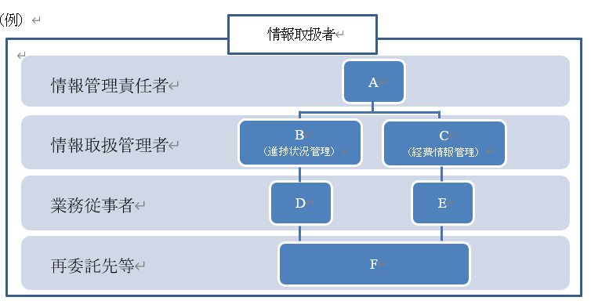
【応募様式２－３】情報管理体制図 |  |  |  |  |  |  | 【応募様式２－３】情報管理体制図の記入方法
情報取扱者及び情報管理体制図について記載してください。
間接補助事業の名称
情報取扱者名簿 |  | 氏名 | 所属 | 役職 | 事業体制上の 位置づけ | パスポート番号及び国籍

 | 情報管理責任者 |  |  |  |  |  | ・情報管理責任者等を全て記載してください。
 | 情報取扱管理者 |  |  |  |  |  | ・2名以上の場合は、適宜行を追加してください。
 | 業務従事者
 | 再委託先等
 | 情報管理責任者：事業の責任者である業務管理者であり機微情報の管理責任者。 情報取扱管理者：事業の進捗管理を行う者であり、主に機微情報を取り扱う者ではないが、機微情報を取り扱う可能性のある者。 業務従事者：機微情報を取り扱う可能性のある者。 日本国籍を有する者及び法務大臣から永住の許可を受けた者（入管特例法の「特別永住者」を除く。）以外の者は、パスポート番号及び国籍を記載し、該当しない場合は「－」と記載。

情報管理体制図 |  |  |  |  |  |  | ・情報管理体制図について以下のような図を作成し、貼付してください。

